使用細則


交通津貼使用細則

為鼓勵參賽隊伍自行組織社區考察，並深入了解居民的需要，每名參賽學生將獲港幣 300 元作為交通津貼。使用細則如下﹕

1. 大會將於12月中至1月底以支票形式郵寄至老師所提供的學校地址或於培訓當天交予負責老師，煩請老師注意查收。
2. 學生需使用大會提供之交通津貼使用記錄，列出交通行程及所需金額。
3. 大會將於「社區投票日」(2023年3月4日) 收回學生團隊剩餘交通津貼的支票及經老師核實和簽署的使用記錄。
4. 如老師未能於「社區投票日」交還剩餘交通津貼，請於2023年3月31日前 以支票形式寄回大會。
5. 請老師妥善保管交通津貼。如因意外或其他原因而遺失津貼，恕大會未能作任何補發。
6. 交通津貼將以實報實銷模式資助，並只適用於乘搭公共交通工具及計程車之 開支，並不適用於其他交通工具包括：Uber、私家車、隧道費、油費等開支 。
7. 資助只屬補貼性質，隊伍需承擔資助以外的開支。

大會支票抬頭：香港社會服務聯會
大會辦公室地址：灣仔軒尼詩道15號溫莎公爵社會服務大廈10樓1002室

使用記錄
 | 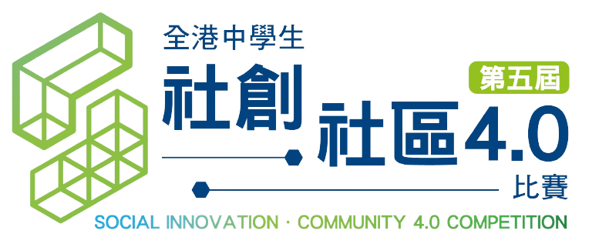

交通津貼使用記錄 (2022年12月7日更新)

隊伍資料
學校名稱:
負責老師姓名﹕
組別名稱:

學生姓名：
日期 | 出發地 | 目的地 | 交通工具 | 價錢

學生姓名：
日期 | 出發地 | 目的地 | 交通工具 | 價錢

學生姓名：
日期 | 出發地 | 目的地 | 交通工具 | 價錢

學生姓名：
日期 | 出發地 | 目的地 | 交通工具 | 價錢

學生姓名：
日期 | 出發地 | 目的地 | 交通工具 | 價錢

學生姓名：
日期 | 出發地 | 目的地 | 交通工具 | 價錢

 |  |  | 總計﹕ | HK$-

 |  |  | 參賽人數﹕
 |  |  | 資助餘額*﹕ | HK$-
*如參賽者有尚未使用的津貼，煩請負責老師將該隊伍的資助餘額以支票於「社區投票日」(2023年3月4日) 退還大會； 如老師未能於「社區投票日」交還剩餘交通津貼，請於2023年3月31日前 寄回支票予大會。(抬頭：香港社會服務聯會) 郵寄地址：灣仔軒尼詩道15號溫莎公爵社會服務大廈10樓1002室

 |  |  | 負責老師簽署﹕
 |  |  | 負責老師姓名﹕
 |  |  | 簽署日期﹕

